一期功能点细化
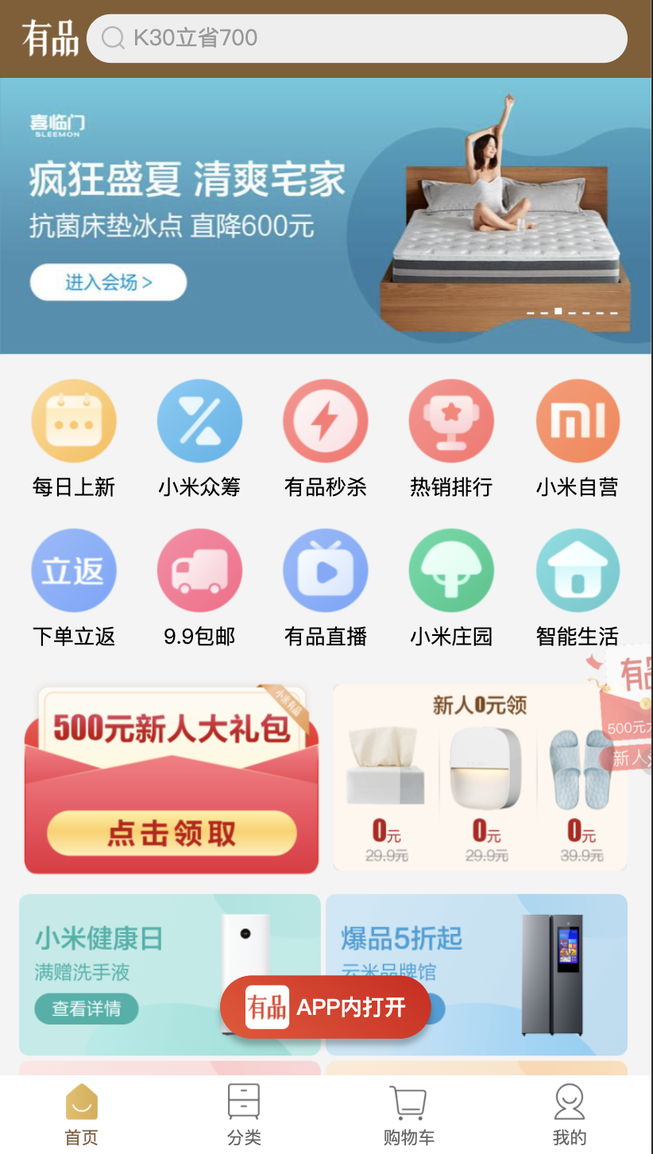
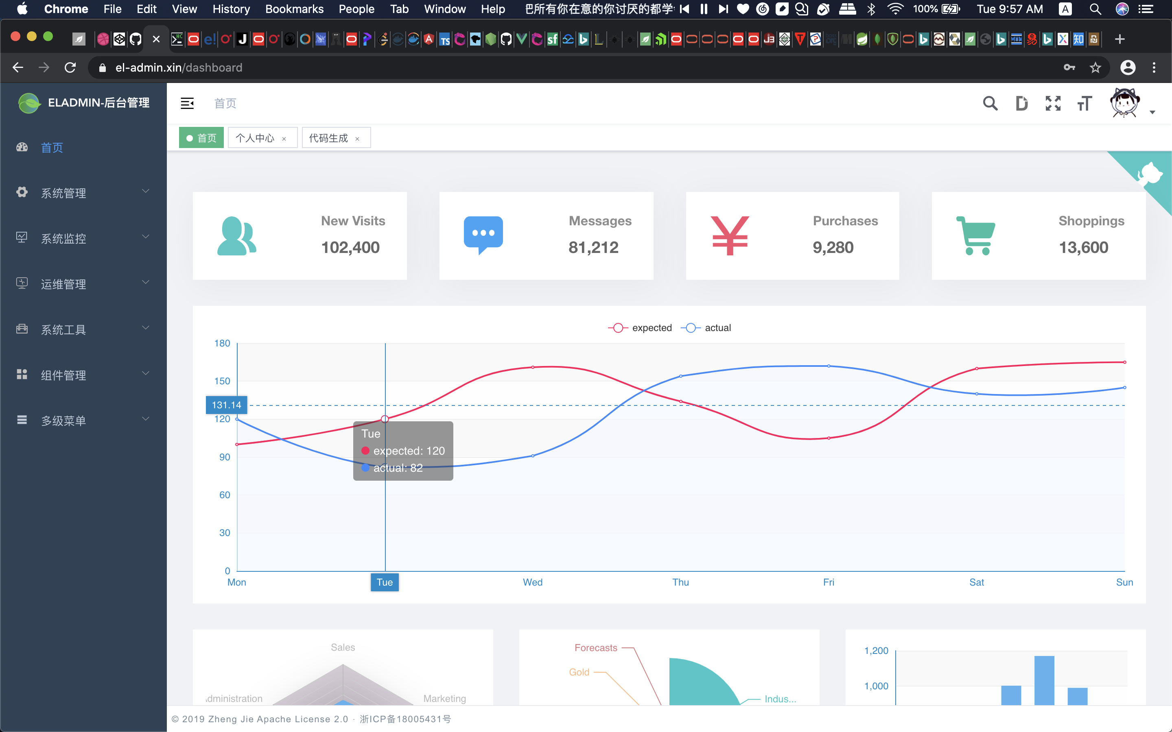
据无霸O2O一期功能需求清单
模块 | 一级分类 | 功能 | 描述
登录 | 登录 | 账号密码登录 | 输出平台管理员账号，密码及验证码
首页 | 首页
系统管理 | 用户管理 | 用户分页查询 | 搜索条件：用户名称，手机号码，状态，创建时间范围
 |  |  | 用户编号，用户名称，用户昵称，部门，手机号码，状态，创建时间，操作(修改，重置，删除)
 |  | 用户新增 | 填写信息：用户昵称，所属部门，手机号码，邮箱，账号，用户密码，用户性别（男，女），状态（正常，禁用），岗位，角色，备注
 |  |  | 校验必填规则：用户昵称，所属部门，手机号码，邮箱，账号，用户密码（md5加密传入），状态（正常，禁用）
 |  | 用户信息修改 | 填写信息：用户昵称，所属部门，手机号码，邮箱，用户性别（男，女），状态（正常，禁用），岗位，角色，备注
 |  | 用户删除 | 删除用户，弹出警告提示（是否删除该用户），——》取消，无操作 ——》确认，删除用户成功
 |  | 重置密码 | 点击重置按钮，弹出重置密码界面，输入新密码完成密码重置
 |  | 用户状态操作 | 点击列表状态开关按钮，弹出警告提示（是否禁用（启用）该用户），——》取消，无操作 ——》确认，启用禁用状态成功
 |  | EXCEL表格导入导出
 | 角色管理 | 角色列表查询
 |  | 角色新增
 |  | 角色更新
 |  | 角色删除
 | 菜单管理 | 菜单列表查询
 |  | 菜单新增
 |  | 菜单更新
 |  | 菜单删除
 | 部门管理
 | 岗位管理
 | 字典管理
 | 参数设置 | 参数设置 | 包含设置积分比例，提现比例，转售比例等相关参数设置
 | 通知公告
 | 日志管理
系统监控 | 在线用户
 | 定时任务
 | 数据监控
 | 服务监控
内容管理 | 轮播图管理 | 分页查询轮播图
 |  | 新增轮播图
 |  | 更新轮播图
 |  | 删除轮播图
 |  | 轮播图状态操作 | 点击列表状态开关按钮，弹出警告提示（是否禁用（启用）该轮播图），——》取消，无操作 ——》确认，禁用（启用）轮播图状态成功
 | 导航按钮管理 | 分页查询导航按钮
 |  | 新增导航按钮
 |  | 更新导航按钮
 |  | 删除导航按钮
 |  | 导航按钮状态操作 | 点击列表状态开关按钮，弹出警告提示（是否禁用（启用）该导航按钮），——》取消，无操作 ——》确认，禁用（启用）导航按钮状态成功
 | 意见反馈 | 分页查询意见反馈
 |  | 查看意见反馈详细
 |  | 已读点击操作
 | 地区管理 | 分页查询地区列表 | 分页查询地区列表
商家管理 | 商家列表 | 分页查询商家列表
 |  | 查看商家详细
 |  | 商家状态操作 | 点击列表状态开关按钮，弹出警告提示（是否禁用（启用）该商家），——》取消，无操作 ——》确认，禁用（启用）商家状态成功
 |  | 重置密码 | 点击重置按钮，弹出重置密码界面，输入新密码完成密码重置
 | 运费模板 | 分页查询运费模板
 |  | 新增运费模板
 |  | 更新运费模板
 |  | 删除运费模板
商品管理（SKU） | 商品分类 | 查询父级分类列表
 |  | 新增父级分类
 |  | 更新父级分类
 |  | 删除父级分类
 |  | 点击父级分类查询子级分类
 |  | 新增子级分类
 |  | 更新子级分类
 |  | 删除子级分类
 | 商品管理 | 分页查询商品列表
 |  | 新增商品
 |  | 更新商品 | 显示商品信息，修改商品信息，点击提交成功
 |  | 删除商品 | 删除商品
 |  | 商品状态操作 | 点击列表状态开关按钮，弹出警告提示（是否禁用（启用）该商品），——》取消，无操作 ——》确认，禁用（启用）商品状态成功
 |  | 商品评价 | 点击商品评价按钮，弹框展示该商品评价
 | 规格管理 | 分页查询规格管理
 |  | 新增规格管理
 |  | 更新规格管理
 |  | 删除规格管理
团购乐园 | 团购列表 | 分页查询团购乐园
 |  | 新增团购商品 | 选择商品，填写团购信息，确定时间范围等，地区限定等，新增团购商品
 |  | 更新团购商品 | 修改团购信息，注意：团购开始，无法更新
 |  | 删除团购商品 | 删除团购商品
 |  | 团购商品状态操作 | 点击列表状态开关按钮，弹出警告提示（是否禁用（启用）该商品），——》取消，无操作 ——》确认，禁用（启用）商品状态成功
 |  | 查看参与团购名单
 |  | 系统增加团购机器人
 |  | 系统可设置配置中奖人
 |  | 分页查询中奖名单列表 | 机器人无法中奖
 | 团购商品转售 | 分页查询团购商品转售列表 | 会员中奖选择商品转售，扣除手续费，如有其他人选择购买，直接扣除对应手续费退钱回到原支付通道
 | 团购订单 | 分页查询团购订单
 | 售后订单 | 分页查询售后订单
会员管理 | 会员列表 | 分页查询会员列表
 |  | 会员状态操作 | 点击列表状态开关按钮，弹出警告提示（是否禁用（启用）该会员），——》取消，无操作 ——》确认，启用禁用状态成功
 |  | 查看会员详细
 |  | 积分加减操作 | 平台增加会员积分，或减少会员积分（需填写原因）
 |  | 分页查询我的团队
 | 积分明细 | 分页查询会员积分记录列表
 | 余额明细 | 分页查询会员余额记录列表
财务管理 | 商家流水 | 分页查询商家流水列表
 | 会员流水 | 分页查询会员流水列表
 | 会员提现 | 分页查询用户提现
 |  | 审核用户提现 | 显示用户提现信息，点击通过或驳回（填写原因，短信通知），弹出警告提示，——》取消，无操作 ——》确认，审核成功，驳回，审核失败

后台管理 | 首页
 | 系统管理 | 用户管理 | 用户分页查询 | 搜索条件：用户名称，手机号码，状态，创建时间范围
 |  |  |  | 用户编号，用户名称，用户昵称，部门，手机号码，状态，创建时间，操作(修改，重置，删除)
 |  |  | 用户新增 | 填写信息：用户昵称，所属部门，手机号码，邮箱，账号，用户密码，用户性别（男，女），状态（正常，禁用），岗位，角色，备注
 |  |  |  | 校验必填规则：用户昵称，所属部门，手机号码，邮箱，账号，用户密码（md5加密传入），状态（正常，禁用）
 |  |  | 用户信息修改 | 填写信息：用户昵称，所属部门，手机号码，邮箱，用户性别（男，女），状态（正常，禁用），岗位，角色，备注
 |  |  | 用户删除 | 删除用户，弹出警告提示（是否删除该用户），——》取消，无操作 ——》确认，删除用户成功
 |  |  | 重置密码 | 点击重置按钮，弹出重置密码界面，输入新密码完成密码重置
 |  |  | 用户状态操作 | 点击列表状态开关按钮，弹出警告提示（是否禁用（启用）该用户），——》取消，无操作 ——》确认，启用禁用状态成功
 |  |  | EXCEL表格导入导出

 |  | 角色管理
 |  | 商品管理
 |  | 菜单管理
 | 系统监控 | 在线用户
 |  | 操作日志
 |  | 异常日志
 |  | 服务监控
 |  | SQL监控

音乐

商城

摄影 | 摄影作品
 | 作品分类
 | 摄影师
video

Blog

移动端 | 首页 | 关注
 |  | 推荐
 |  | 附近
 |  | 直播
 | video | 关注
 |  | 热门
 |  | 最新
 | 商城 | 商城首页
 |  | 分类
 |  | 定制
 | 我的 | 个人信息
 |  | 订单
 |  | 购物车
 | 消息
 | 音乐
 | 购物车

前台样例

